Q1
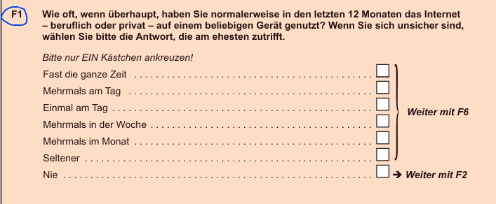
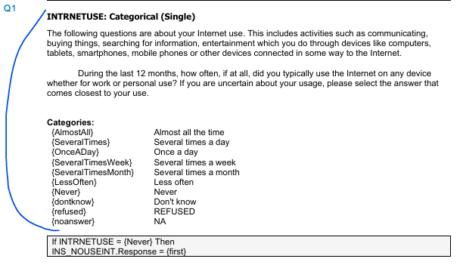
Original answer code | Germany (n) | USA (n) | Meaning in German | Meaning in English
-9 | 31 | 3 | Keine Antwort | No answer
1 | 265 | 773 | Fast die ganze Zeit | Almost all the time
2 | 841 | 569 | Mehrmals am Tag | Several times a day
3 | 62 | 78 | Einmal am Tag | Once a day
4 | 73 | 48 | Mehrmals in der Woche | Several times a week
5 | 26 | 31 | Mehrmals im Monat | Several times a month
6 | 34 | 30 | Seltener | Less often
7 | 67 | 58 | Nie | Never
Total participants | 1399 | 1590
People who voted anwsered 7 in the following should in theory skip question Q10d and have the answer NAP (Not Applicable) – nicht zutreffend

Q10d
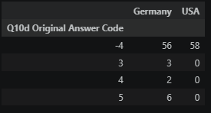
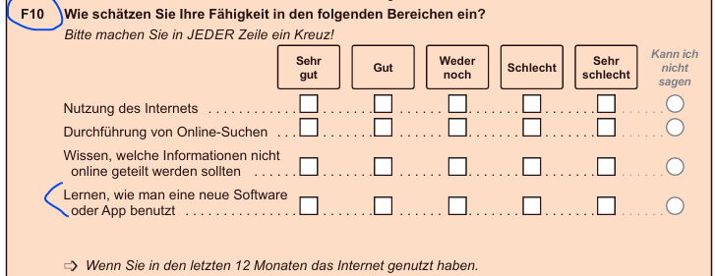
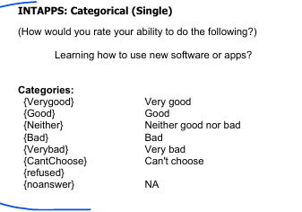
Original answer code | Germany (n) | USA (n) | Meaning in German | Meaning in English
-9 | 26 | 5 | Keine Antwort | No answer
-8 | 28 | 13 | Kann ich nicht sagen | Can't choose
-4 | 56 | 58 | Nicht zutreffend (Q1 = 7) | NAP (Code 7 in Q1)
1 | 217 | 443 | Sehr gut | Very good
2 | 572 | 525 | Gut | Good
3 | 217 | 329 | Weder gut noch schlecht | Neither good nor bad
4 | 209 | 143 | Schlecht | Bad
5 | 74 | 74 | Sehr schlecht | Very bad
Total participants | 1399 | 1590

Normally everyone who had option 7. in Q1 should be in category -4, what means NAP (Not Applicable) – nicht zutreffend. (they havent used the Internet in the last 12 months so they should skip it
For the US Q1(7)=Q10d(-4)=58. For Germany Q1(7)=67 Q10d(-4)=56, so somehow people couldn't skip to the required questions by the survey. The difference of 11 people chose as followed:

Q17a
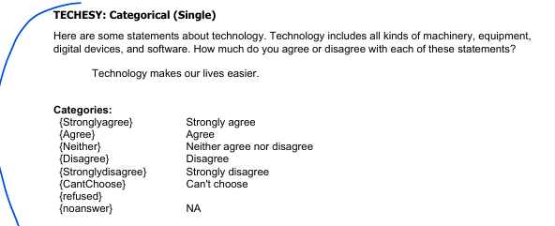
Original answer code | Germany (n) | USA (n) | Meaning in German | Meaning in English
-9 | 29 | 5 | Keine Antwort | No answer
-8 | 32 | 24 | Kann ich nicht sagen | Can't choose
1 | 327 | 463 | Stimme voll und ganz zu | Strongly agree
2 | 815 | 793 | Stimme zu | Agree
3 | 151 | 231 | Weder Zustimmung noch Ablehnung | Neither agree nor disagree
4 | 32 | 56 | Stimme nicht zu | Disagree
5 | 13 | 18 | Stimme überhaupt nicht zu | Strongly disagree
Total participants | 1399 | 1590

Q20
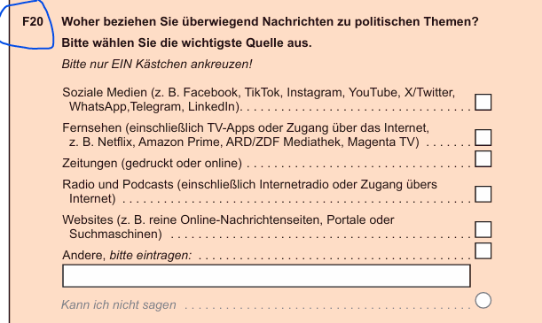
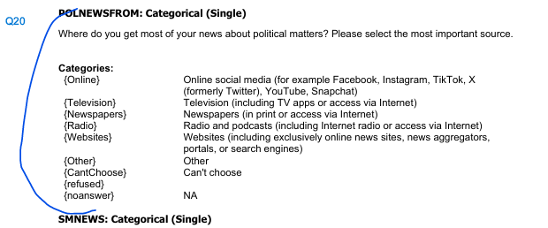
Original answer code | Germany (n) | USA (n) | Meaning in German | Meaning in English
-9 | 142 | 8 | Keine Antwort | No answer
-8 | 22 | 106 | Kann ich nicht sagen | Can't choose
1 | 220 | 396 | Soziale Medien (WhatsApp, Facebook, TikTok, Instagram, YouTube usw.) | Online social media
2 | 516 | 559 | Fernsehen (auch über Internet oder TV-Apps) | Television
3 | 243 | 129 | Zeitungen (gedruckt oder online) | Newspapers
4 | 101 | 103 | Radio und Podcasts | Radio and podcasts
5 | 129 | 225 | Webseiten, Nachrichtenportale und Suchmaschinen | Websites
6 | 26 | 64 | Sonstige Quellen | Other
Total participants | 1399 | 1590

Q23a
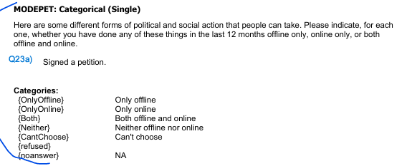
Original answer code | Germany (n) | USA (n) | Meaning in German | Meaning in English
-9 | 19 | 14 | Keine Antwort | No answer
-8 | 33 | 101 | Kann ich nicht sagen | Can't choose
1 | 80 | 142 | Nur offline | Only offline
2 | 330 | 217 | Nur online | Only online
3 | 86 | 208 | Sowohl offline als auch online | Both, offline and online
4 | 851 | 908 | Weder offline noch online | Neither offline nor online
Total participants | 1399 | 1590

Q28a
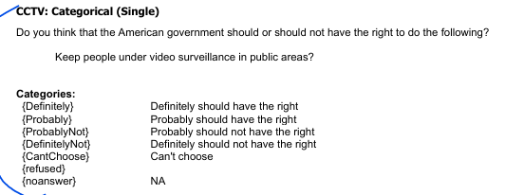
Original answer code | Germany (n) | USA (n) | Meaning in German | Meaning in English
-9 | 9 | 11 | Keine Antwort | No answer
-8 | 52 | 97 | Kann ich nicht sagen | Can't choose
1 | 332 | 376 | Sollte definitiv das Recht haben | Definitely should have right
2 | 633 | 561 | Sollte wahrscheinlich das Recht haben | Probably should have right
3 | 270 | 287 | Sollte wahrscheinlich nicht das Recht haben | Probably should not have right
4 | 103 | 258 | Sollte definitiv nicht das Recht haben | Definitely should not have right
Total participants | 1399 | 1590

Q34
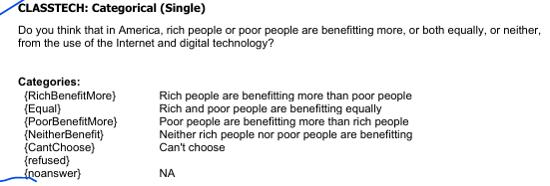
Original answer code | Germany (n) | USA (n) | Meaning in German | Meaning in English
-9 | 13 | 19 | Keine Antwort | No answer
-8 | 150 | 163 | Kann ich nicht sagen | Can't choose
1 | 645 | 845 | Reiche profitieren stärker als Arme | Rich people are benefitting more than poor people
2 | 461 | 361 | Reiche und Arme profitieren gleichermaßen | Rich and poor people are benefitting equally
3 | 14 | 51 | Arme profitieren stärker als Reiche | Poor people are benefitting more than rich people
4 | 116 | 151 | Weder Reiche noch Arme profitieren | Neither rich people nor poor people are benefitting
Total participants | 1399 | 1590

Q36a
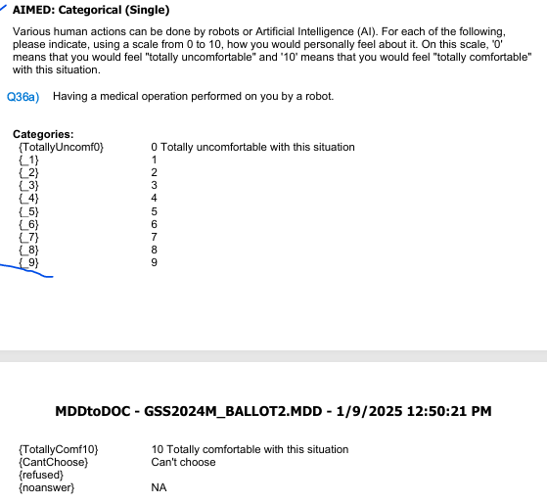
Original answer code | Germany (n) | USA (n) | Meaning in German | Meaning in English
-9 | 14 | 15 | Keine Antwort | No answer
-8 | 62 | 44 | Kann ich nicht sagen | Can't choose
0 | 306 | 547 | Überhaupt nicht wohl | Totally uncomfortable with this situation
1 | 104 | 81
2 | 126 | 105
3 | 122 | 106
4 | 88 | 83
5 | 186 | 216
6 | 71 | 91
7 | 106 | 106
8 | 137 | 85
9 | 35 | 31
10 | 42 | 80 | Vollkommen wohl | Totally comfortable with this situation
Total participants | 1399 | 1590

